PASAPORTE DATOS
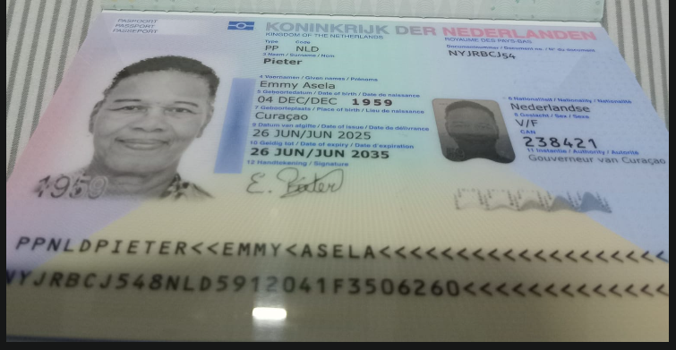

Nombre | EMMY
Nombre | ASELA
Apellido | PIETER
Género: . | FEMENINO
Pasaporte | NYJRBCJ54
Fecha de nacimiento | 04/12/1959
Edad | 67
Estado civil | Soltera
Dirección | CURAZAO
Nacionalidad y domicilio: | PAISES BAJOS
Email: | shuzellempieter@gmail.com
Teléfono | 599 9 529 4094
Profesión | AMA DE CASA
RH | O+
Seguro | SVB
Peso | 78 KG
Altura | 1.59
Idioma | PAPIAMENTO-HOLANES-ESPAÑOL-INGLES
Estadia: | 6-7-8-9-10 Abril

AÑO 2025 SE HIZO UNA MAMOGRAFIA EN CURAZAO
VIENE POR : CHEQUEO MEDICO
VALORACION RODILLLA Y PULMONES
SE QUEDARA POR OVIEDO

CONFIRMACIÓN
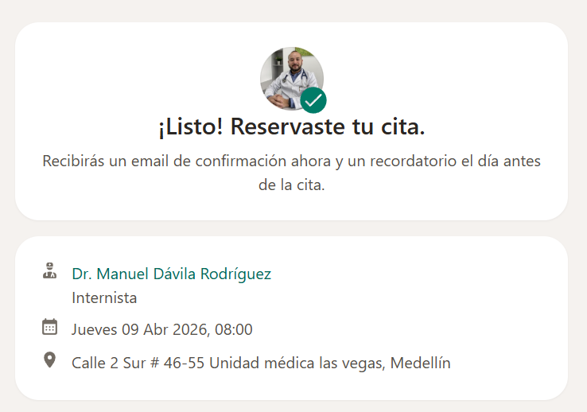
CITA CON ESPECIALISTA MEDICO INTERNISTA

VUELO
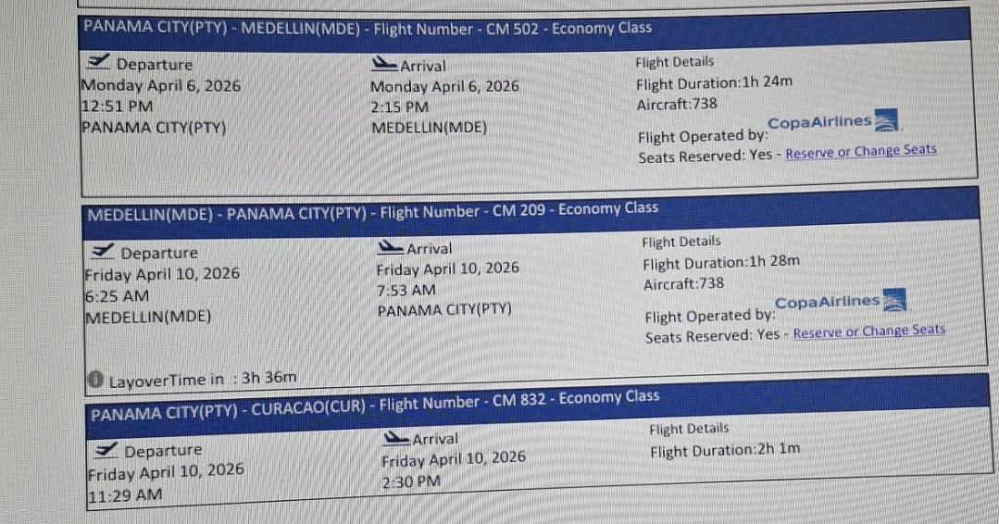
6 de Marzo al 10 de Abril

